概要図
詳細設計書 | 画面名称 | B0801_資産情報画面 | システムID |  |  | 改訂日 | 2020-10-02
 | 機能名称 |  | システム名称 |  |  | 改訂者 | 沙慶

会社
 |  |  |  | 機能概要
B0802_クーポン券取得画面
参照
 |  |  |  | （１）クーポン券取得処理
 |  |  |  |  | 購入ボタンをクリックして、クーポン券を取得する。

クーポン

画面イメージ
詳細設計書 | 画面名称 | B0802_クーポン券取得画面 | システムID | 改訂日 | 2020-10-05
 | 機能名称 |  | システム名称 | 改訂者 | 沙慶

画面イメージ

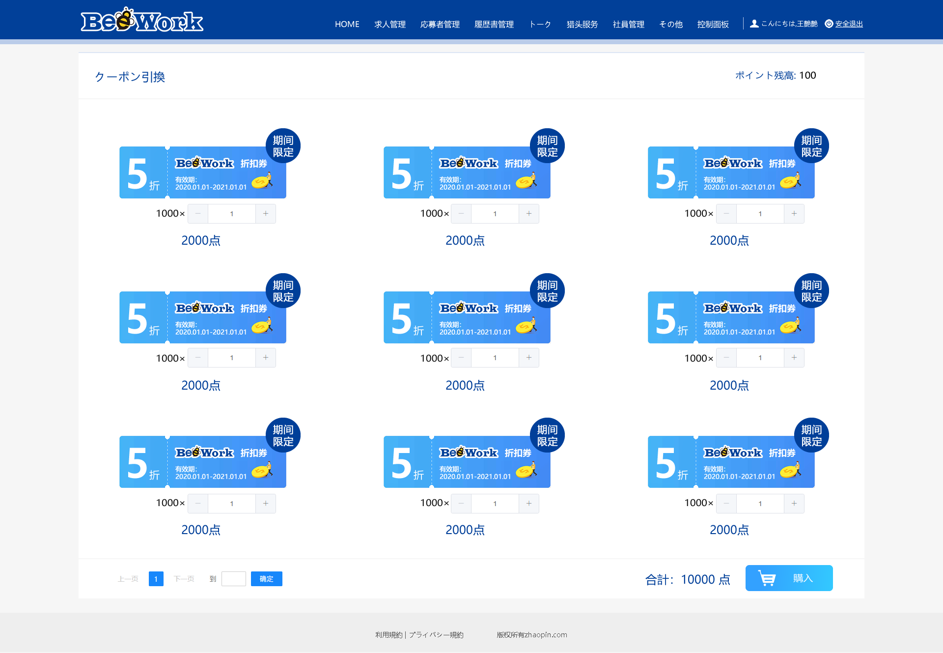

前端传值

